Sheet1
＞＞ご注文先 FAX:029-862-1531 輸入総代理店 株式会社アントレックス
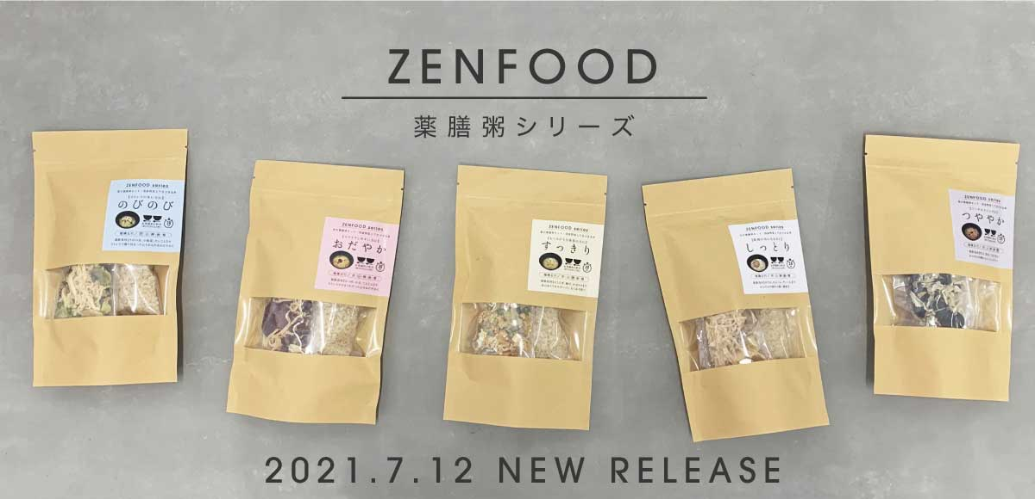 |  |  | 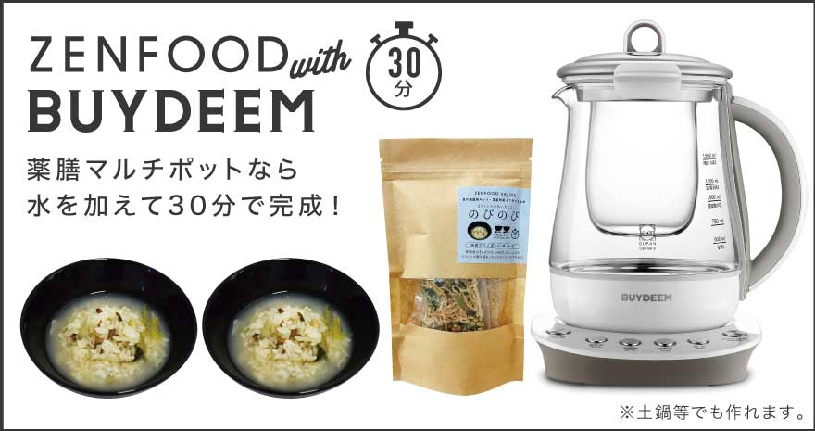
貴社名：
ご担当者様名：
ご住所：〒

＜在庫状況＞ 0 → × 1〜50 → △ 51〜 → ○
TEL：
FAX：
email：

ブランド | 品番 | 品名 | JAN | 上代 | ロット | ご注文数 | 在庫状況
ZENFOOD | 4992831303329 | ZENFOOD series 青の薬膳のびのび粥キット | 4992831303329 | 917 | 6 |  | 新発売 7月12日 出荷開始
ZENFOOD | 4992831303336 | ZENFOOD series 赤の薬膳おだやか粥キット | 4992831303336 | 917 | 6 |  | 新発売 7月12日 出荷開始
ZENFOOD | 4992831303343 | ZENFOOD series 黄の薬膳すっきり粥キット | 4992831303343 | 917 | 6 |  | 新発売 7月12日 出荷開始
ZENFOOD | 4992831303350 | ZENFOOD series 白の薬膳しっとり粥キット | 4992831303350 | 917 | 6 |  | 新発売 7月12日 出荷開始
ZENFOOD | 4992831303367 | ZENFOOD series 黒の薬膳つややか粥キット | 4992831303367 | 917 | 6 |  | 新発売 7月12日 出荷開始
ブランド | 品番 | 品名 | JAN | 上代 | ロット | ご注文数 | 在庫状況
BUYDEEM | 95101 | BUYDEEM 薬膳ﾃｨ-ﾎﾟｯﾄ 1.0L | 4992831951018 | 12,000 | 2 |  | ○
BUYDEEM | 95102 | BUYDEEM 薬膳ﾏﾙﾁﾎﾟｯﾄ 1.5L | 4992831951025 | 18,000 | 2 |  | ○
BUYDEEM | 86271 | Buydeem インナーポットラック ピンク | 4992831862710 | 2,500 | 2 |  | ○
BUYDEEM | 86272 | Buydeem インナーポットラック ホワイト | 4992831862727 | 2,500 | 2 |  | 次回9月 入荷予定
BUYDEEM | 86275 | Buydeem ガラスポット | 4992831862758 | 3,700 | 2 |  | ○
BUYDEEM | 86301 | BUYDEEM ステンレスミニボトル300mlホワイト | 4992831863014 | 2,900 | 3 |  | ○
BUYDEEM | 86302 | BUYDEEM ステンレスミニボトル300mlピンク | 4992831863021 | 2,900 | 3 |  | ○
BUYDEEM | 86303 | BUYDEEM ステンレスミニボトル300mlイエロー | 4992831863038 | 2,900 | 3 |  | ○
BUYDEEM | 86304 | BUYDEEM ステンレスミニボトル300mlグリーン | 4992831863045 | 2,900 | 3 |  | ○
BUYDEEM | 86305 | BUYDEEM ステンレスジャー460mlホワイト | 4992831863052 | 3,500 | 3 |  | 残り わずか 在庫限り
BUYDEEM | 86306 | BUYDEEM ステンレスジャー460mlピンク | 4992831863069 | 3,500 | 3 |  | 残り わずか 在庫限り
BUYDEEM | 95271 | BUYDEEM SHEFWARE鋳物ホウロウ鍋 ブルー | 4992831952718 | 18,000 | 2 |  | ○
BUYDEEM | 95272 | BUYDEEM SHEFWARE鋳物ホウロウ鍋 グリーン | 4992831952725 | 18,000 | 2 |  | ○
BUYDEEM | 95273 | BUYDEEM SHEFWARE鋳物ホウロウ鍋 パープル | 4992831952732 | 18,000 | 2 |  | ○

